Sheet1
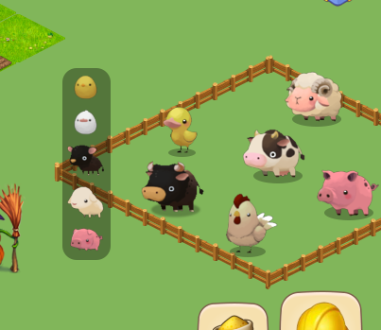
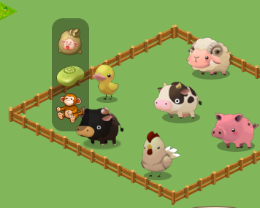
好友
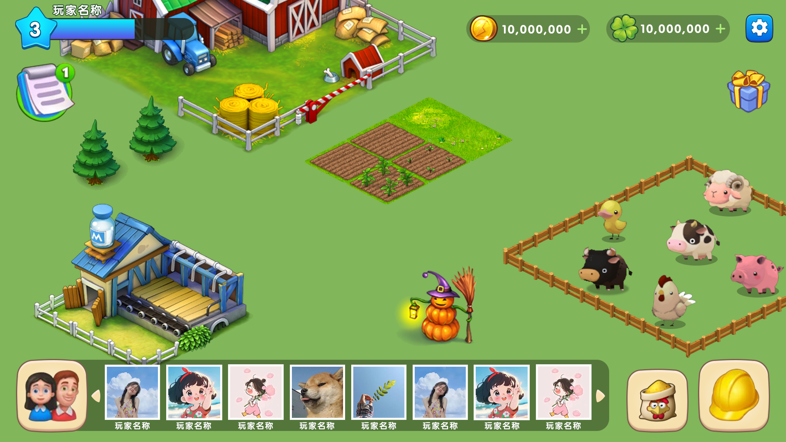

点击左下角好友按钮，拉伸出好友一栏列表
选中其中一个好友头像跳转到该好友的农场，进行偷菜等操作

购买/出售
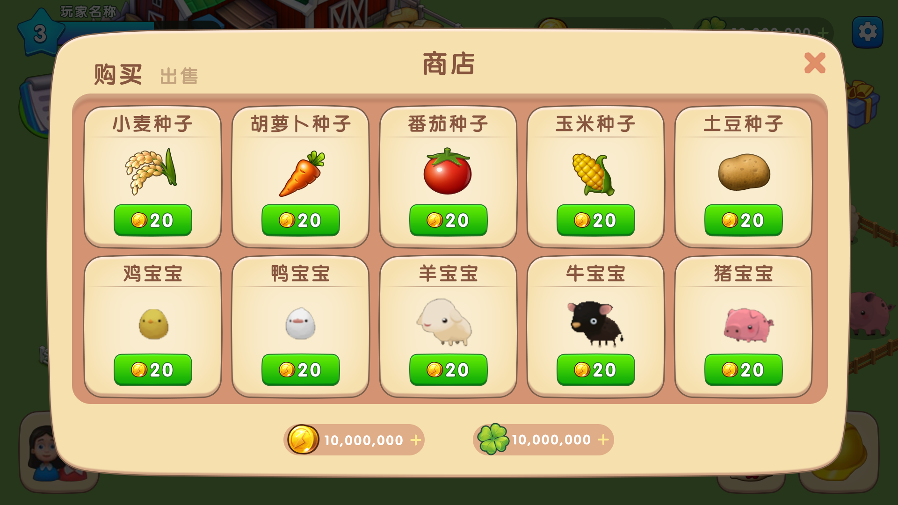

点击 购买按钮，跳转至购买和出售弹框

农作物和家畜需要先购买种子/宝宝。
可出售农作物成熟品，出售成年家畜，或者出售其他价格不为0的Item道具
初始获得小麦、生菜、胡萝卜种子各1个（减少新手玩家对商店的理解成本）

建造/建筑
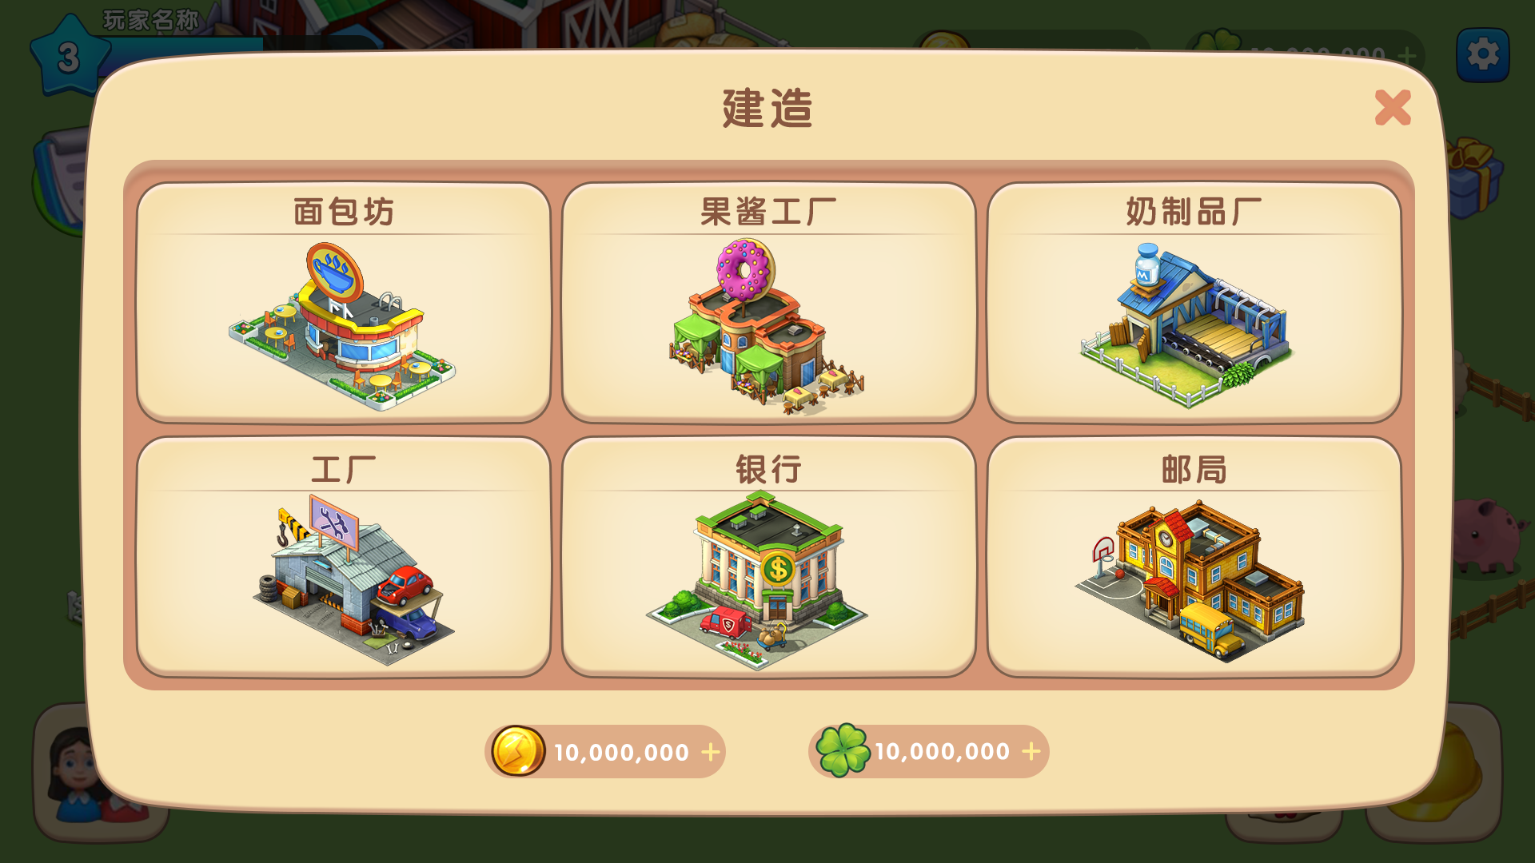
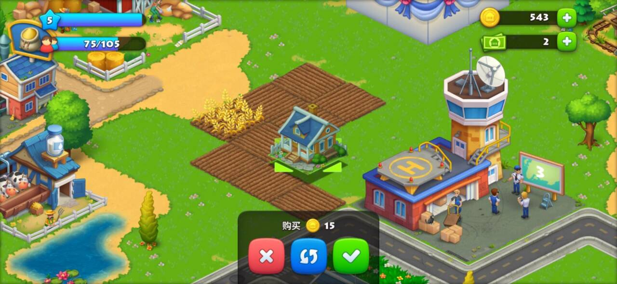

 |  | 预计周五周六给到地图建造和升级的UI切图（参考图）

如果地图上没有该建筑，点击会跳转到地图上来选取地点进行建造操作
如果已造该建筑，点击UI会跳转至地图建筑坐标位置

农作物/家畜操作
耕地-空 | 购买获得种子后可以点击在空地上种植，长按可进行连续多块地种植 | 农作物-成长期 | 可进行浇水、修剪、驱虫等操作，长按操作同左。 | 农作物-成熟 | 可进行收获操作，长按操作同左。
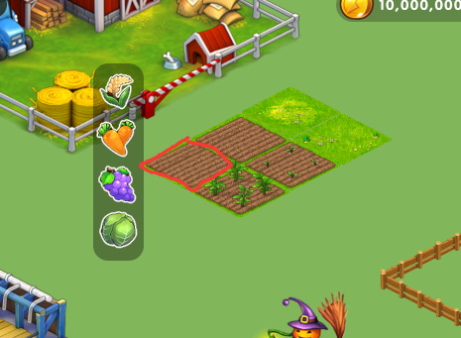
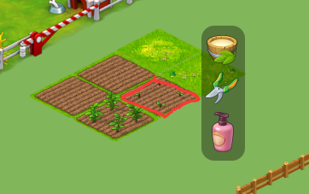
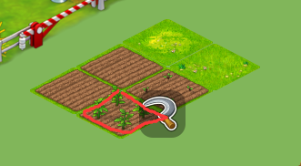

家畜-空 | 购买到家畜宝宝后，在空地可进行放置操作，逻辑同农作物，长按操作同上 | 家畜-成长期 | 可进行喂食、洗澡、玩耍等操作，长按操作同上 | 家畜-成熟 | 不可收获，成熟的家畜可在商店里出售

